상품제안서
스테들러 블랙박스 | 상품코드: F04391

 |  |  |  |  |  |  | 02-412-0044 | www.easy1.co.kr
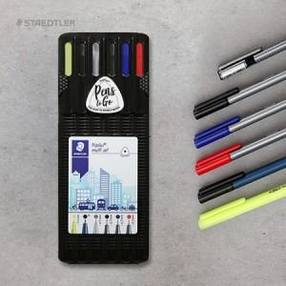

【상세/제작정보】 | <p><b><span style="font-size: 12pt;">* 배송비- 한박스 120개 / 4000원 별도</span></b></p>

【인쇄/포장옵션】 | 스티커 / 종이케이스+포장지포장

【공급단가】 | 수량 | 100~ | 300~ | 500~ | 1,000~ | 3,000~
*VAT별도 | 기본형 | 8,640원 | 8,300원 | 8,050원 | 7,950원 | 7,800원

【상품 URL】 | https://dev.easy1.co.kr:443/src/goods_detail.php?gdno=4391

